Sheet1
工人姓名 NAMA |  |  |  | DIAH LENI VINDARI |  |  |  |  |  |  |  | 編號 KODE : |  | JICBR-044
報到日 DAFTAR |  |  |  | 2025-08-12 |  |  |  |  | 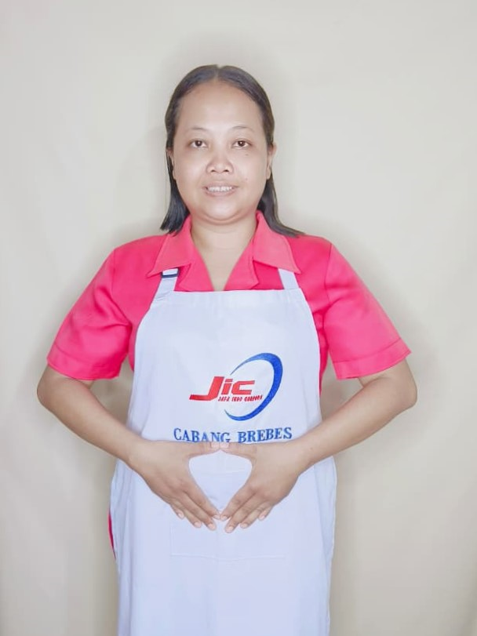
性別 KELAMIN |  |  |  | 女 PEREMPUAN
出生日TGL LAHIR |  |  |  | 1993-06-09
年齡 UMUR |  |  |  | 32
出生地TPT LAHIR |  |  |  | SEMARANG
身高TINGGI / 體重BERAT |  |  |  | 161 |  | 公分/ | 59 | 公斤
宗教 AGAMA |  |  |  | 回教 Islam
學歷 PENDIDIKAN |  |  |  | 國中 SMP
語言能力 BAHASA |  |  |  | 剛學 MULAI | 一點 DIKIT | 一般 BIASA | 可以 BAIK | 很好 BAGUS
國語 MANDARIN |  |  |  | V
印尼語 INDO |  |  |  |  |  |  |  | V

婚姻狀況 STATUS NIKAH |  |  |  | 已婚 Nikah
配偶姓名/年齡 NAMA/UMUR |  |  |  | TOBARI |  |  |  | 39
配偶工作 KERJAAN SUAMI |  |  |  | TANI
小孩人數 JUMLAH ANAK |  |  |  | 2
女孩和年齡 PUTRI / UMUR |  |  |  | 7TH
男孩和年齡 PUTRA / UMUR |  |  |  | 9TH

地址 ALAMAT |  |  |  | DESA TEMUKEREP RT007 RW008 KEC.LARANGAN KAB.BREBES
是否有工作經驗 APAKAH ADA PENGALAMAN KERJA
國家地點 NEGARA |  |  | 工作期間 LAMA |  |  | 工作內容 PEKERJAAN YANG DILAKUKAN
阿拉伯 | SAUDI ARABIA |  | 2023-2025 (2 TH) |  |  | JAGA NENEK UMUR 80TH.70KILO.LUMPUH SETENGAH BADAN. LAP BADAN. PAKAI POPOK.SETAIP HARI BANTU UKUR GULA DARAH.SUAPI MAKAN (MINUM OBAT).TIDUR 1 KAMAR DENGAN NENEK. BOPONG DARI RANJANG KE KURSI.ADA SELANG KENCING 照顧80歲的奶奶。 70公斤。半身中風。擦身體。穿尿布。每天幫忙測血糖。餵她（吃藥）。和奶奶睡一個房間。把她從床上抱到椅子上。有尿管
家屬資料 DATA KELUARGA
父親姓名 NAMA AYAH |  |  |  | LEGIMIN |  |  |  | 年齡 UMUR |  | 52 | 父親工作 KERJAAN AYAH |  |  |  | 農夫
母親姓名 NAMA IBU |  |  |  | SRI PENI HASTUTI |  |  |  | 年齡 UMUR |  | 50 | 母親工作 KERJAAN IBU |  |  |  | 農夫
兄妹人數 TOTAL SAUDARA |  |  |  | 2 | 兄妹中你的排行是第… DIANTARA SAUDARA, URUTAN ANDA KE… |  |  |  |  |  |  |  |  |  |  | 1
兄弟/年齡 SDR LAKI / UMUR |  |  |  | - |  |  |  | 姐妹/年齡 SDR CEWEK / UMUR |  |  |  |  | 27TH. 18TH
1. 你是否可以吃豬肉 Apakah Anda boleh makan daging babi ?
2. 是否可以在工作時不用手機 Apakah saat jam kerja bisa tanpa pakai hp ?
3. 你是否會害怕狗 Apakah Anda takut pada anjing?
4. 你可以抱幾公斤 Anda kuat gendong berapa kg: |  |  |  |  |  |  |  |  |  |  |  | 70公斤
備註PS |  | CALON PEKERJA MIGRAN INDONESIA DARI CABANG BREBES

 | NAMA SPONSOR : IBU ALFIYAH
 | NOMOR HP : -
 | VAKSIN : 3X

